MD996_998
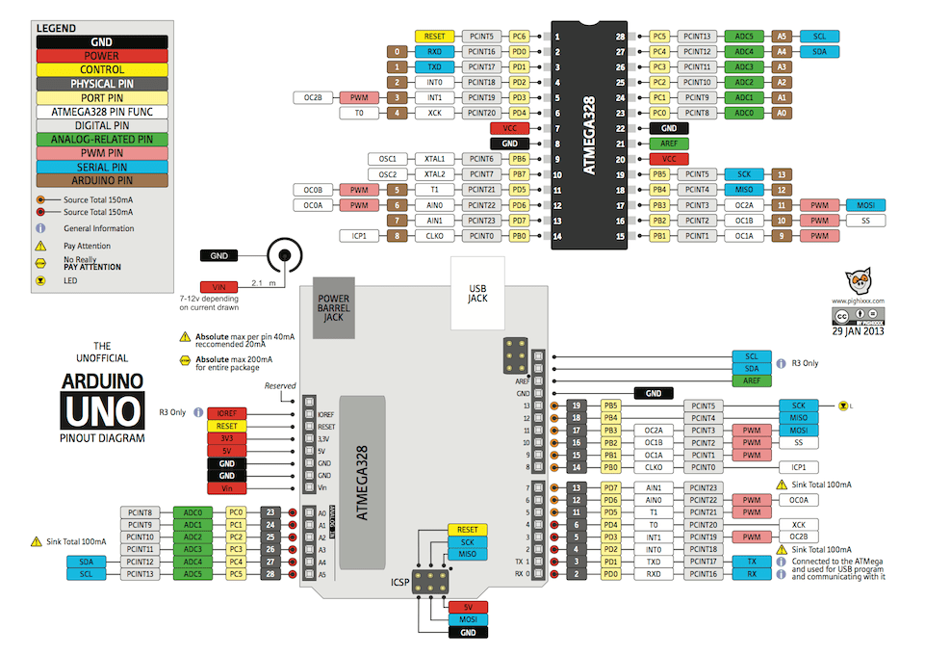
編號 | 名稱 | 用途
2 | PLAY/PAUSE | PLAY/PAUSE 按鍵
3 | 33/45 | 33/45轉按鍵
4 | Version | 看版本按鍵
5 | REVERS | 反轉按鍵
6 | HI/LO 扭力 | 高/低扭力切換按鍵
A4 | SDA | LCD I2C date
A5 | SCL | LCD I2C clock
10 | SS | 與DD馬達通信CS pin
11 | MOSI | 與DD馬達通信MOSI
12 | MISO | 與DD馬達通信MISO
13 | SCK | 與DD馬達通信clock

所有的按鍵輸入腳皆要Pull hi 電阻
LCD使用I2C 界面 治具上的LCD I2C 位置是0x27
SPI 通信要接level shift 電路治具是使用電阻分壓方式處理
如果頻率高的話可以使用MOSFET 做level shift

